4 - Cálculo de Curto-Circuito
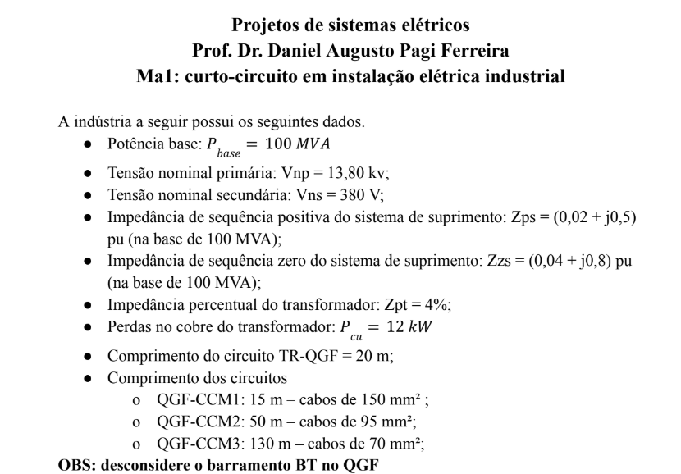
 | ETAPAS | VALOR | UNIDADE | OBSERVAÇÃO
VALORES INICIAIS | VALORES BASE
 | Tensão base - MT - VB | 13800 | V | 13,8 kV
 | Potência base | 100000000 | VA | 100 MVA
 | Impedância base - Zb | 1.9044 | Ohms
 | Corrente base - Ib | 4183.697603 | A | 4,18 kA
 | tensão base - BT - Vbbt | 380 | V
 | Corrente base - Ibbt | 151934.2814 | A | 151,93kA
 | IMPEDÂNCIA
 | Seq positiva - Zps | 0,1+0,5j | PU NA BASE DE 100MVA e 13,8kV
 | Rps | 0.1
 | Xps | 0.5
 | Seq zero - Zps | 0,2+0,8j | PU NA BASE DE 100MVA e 13,8kV
 | Rp0 | 0.2
 | Xp0 | 0.8
PONTO DE ENTREGA | CURTO CIRCUITO
 | TRIFÁSICO
 | Ics | 1609,11446262438-8045,57231312188j | A (cartesiano)
 | Módulo de Ics | 8.20 | KA
 | Fase de Ics | -78.69 | Graus
 | MONOFÁSICO
 | Zeq até este ponto (até lado de alta do trafo) | 0,4+1,8j
 | Icft | 1476,59915393766-6644,69619271948j | A (cartesiano)
 | Módulo de Icft | 6.81 | KA
 | Fase de Icft | -77.47 | Graus
 | POTÊNCIA CURTO CIRCUITO
 | Pcc | 0.20 | MVA
 | ASSIMÉTRICO
 | relação X/R | -5.00
 | Fator de assimetria | 2.18 | tabelado (aproximado) | *Não tem valor tabelado *Valor utilizado é o mesmo que o calculado
 | corrente de curto circuito assimétrico - Ics | 17.89
 | Impulso da corrente de curto circuito | 25.30
 | Cálculo do fator de assimetria | 2.18 | Valor real
 | Tau | -0.01326291192
 | Corrente de curto circuito assimétrico - Ica | 17.87
 | Impulso da corrente de curto circuito - Icim | 25.28
SECUNDÁRIO DO TRANSFORMADOR | IMPEDÂNCIA
 | Pot nominal do trafo | 750 | kVA | 1000 Kva
 | Perdas cobre | 12000 | W | 12kW
 | Res. percentual Rpt | 1.6 | % | 0.12%
 | Res. pu Rut | 0.016 | pu | na base de 100 MVA
 | Res. pu Rut | 1.6 | pu | na base de 100 MVA
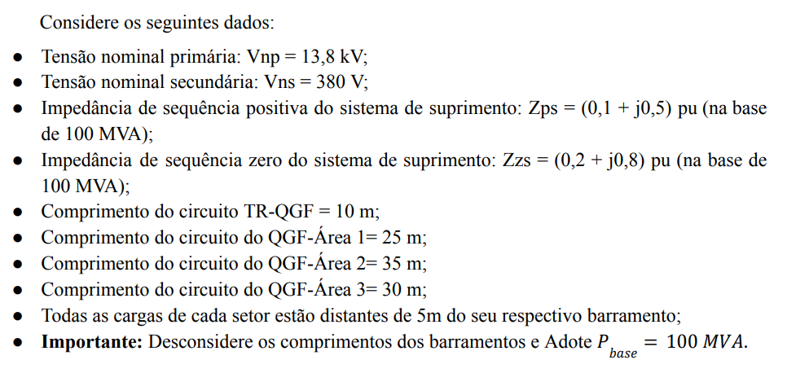
 | Imp. percentual Zpt | 0.06 | pu | 6% - dado de placa
 | Imp. p.u. Zut | 8 | pu | na base de 100 MVA
 | Reatância pu Xut | 7.838367177 | pu | na base de 100 MVA
 | Imp. Dotrafo | 1,6+7,83836717690617j | pu | 1,6 + j7,84 pu
 | CURTO CIRCUITO
 | TRIFÁSICO
 | zeq até o ponto - APENAS SEQ POSITIVA | 1,7+8,33836717690617j
 | Ics | 3566,61284133511-17493,9573228946j | A (cartesiano)
 | Módulo de Ics | 17.85383068 | KA
 | Fase de Ics | -78.47664407 | Graus
 | MONOFÁSICO
 | Zeq até este ponto - Lado de BT | 5,2+25,3151015307185j
 | Icft | 3548,7270318456-17276,2279069186j | A (cartesiano)
 | Módulo de Icft | 17.63693608 | KA
 | Fase de Icft | -78.39227745 | Graus
 | ASSIMÉTRICO
 | relação X/R | 4.90
 | Fator de assimetria | 1.43 | tabelado (aproximado)
 | corrente de curto circuito assimétrico - Ics | 25.53
 | Impulso da corrente de curto circuito | 36.11
 | Cálculo do fator de assimetria | 1.43 | Valor real
 | Tau | 0.01301070935
 | Corrente de curto circuito assimétrico - Ica | 25.59
 | Impulso da corrente de curto circuito - Icim | 36.20
QGF | IMPEDÂNCIA
 | Lc | 10 | M | Comprimento dos cabos
 | Nc | 2 |  | Condutores por fase
 | Sc | 240 | mm² | Seção dos condutores
 | Sequência positiva
 | R_Cabo | 0.0801 | mOhms/m | Tabelado
 | R_CaboPos_ohm | 0.0004005 | Ohms
 | R_CaboPos_pu | 0.2773545706 | pu
 | X_Cabo | 0.1099 | mOhms/m | Tabelado
 | X_CaboPos_ohm | 0.0005495 | Ohms
 | X_CaboPos_pu | 0.3805401662 | pu
 | Z_CaboPos_pu | 0,277354570637119+0,380540166204986j | pu
 | Sequência zero
 | R_Cabo | 0.0801 | mOhms/m | Tabelado
 | R_CaboPos_ohm | 0.0004005 | Ohms
 | R_CaboPos_pu | 0.2773545706 | pu
 | X_Cabo | 0.1099 | mOhms/m | Tabelado
 | X_CaboPos_ohm | 0.0005495 | Ohms
 | X_CaboPos_pu | 0.3805401662 | pu
 | Z_CaboPos_pu | 0,277354570637119+0,380540166204986j | pu
 | CURTO CIRCUITO
 | TRIFÁSICO
 | zeq até o ponto - APENAS SEQ POSITIVA | 1,97735457063712+8,71890734311116j
 | Ics | 3758,67215859262-16573,4131705784j | A (cartesiano)
 | Módulo de Ics | - | KA
 | Fase de Ics | -77.22 | Graus
 | MONOFÁSICO
 | Zeq até este ponto - Lado de BT | 5,75470914127424+26,0761818631285j
 | Icft | 3678,40678254151-16667,8804911553j | A (cartesiano)
 | Módulo de Icft | 17.07 | A
 | Fase de Icft | -77.55 | Graus
 | ASSIMÉTRICO
 | relação X/R | 4.41
 | Fator de assimetria | 1.4 | tabelado (aproximado)
 | corrente de curto circuito assimétrico - Ics | #VALUE!
 | Impulso da corrente de curto circuito | #VALUE!
 | Cálculo do fator de assimetria | 1.41 | Valor real
 | Tau | 0.01169624324
 | Corrente de curto circuito assimétrico - Ica | #VALUE!
 | Impulso da corrente de curto circuito - Icim | #VALUE!
BARRAMENTO 1 | IMPEDÂNCIA
 | Lc | 25 | m | Comprimento dos cabos
 | Nc | 1 |  | Condutores por fase
 | Sc | 185 | mm² | Seção dos condutores
 | Sequência positiva
 | R_Cabo | 0.106 | mOhms/m | Tabelado
 | R_CaboPos_ohm | 0.00265 | Ohms
 | R_CaboPos_pu | 1.835180055 | pu
 | X_Cabo | 0.141 | mOhms/m | Tabelado
 | X_CaboPos_ohm | 0.003525 | Ohms
 | X_CaboPos_pu | 2.441135734 | pu
 | Z_CaboPos_pu | 1,83518005540166+2,44113573407202j | pu
 | Sequência zero
 | R_Cabo | 0.106 | mOhms/m | Tabelado
 | R_CaboPos_ohm | 0.00265 | Ohms
 | R_CaboPos_pu | 1.835180055 | pu
 | X_Cabo | 0.141 | mOhms/m | Tabelado
 | X_CaboPos_ohm | 0.003525 | Ohms
 | X_CaboPos_pu | 2.441135734 | pu
 | Z_CaboPos_pu | 1,83518005540166+2,44113573407202j | pu
 | CURTO CIRCUITO
 | TRIFÁSICO
 | zeq até o ponto - APENAS SEQ POSITIVA | 3,81253462603878+11,1600430771832j
 | Ics | 4164,84365021036-12191,3212875847j | A (cartesiano)
 | Módulo de Ics | 12.88 | KA
 | Fase de Ics | -71.14 | Graus
 | MONOFÁSICO
 | Zeq até este ponto - CCM | 7,86724376731302+28,8978577634055j
 | Icft | 3997,76277337196-14684,5303658612j | A (cartesiano)
 | Módulo de Icft | 15.22 | KA
 | Fase de Icft | -74.77 | Graus
 | ASSIMÉTRICO
 | relação X/R | 2.93
 | Fator de assimetria | 1.3 | tabelado (aproximado)
 | corrente de curto circuito assimétrico - Ics | 16.75
 | Impulso da corrente de curto circuito | 23.69
 | Cálculo do fator de assimetria | 1.36 | Valor real
 | Tau | 0.009743431211
 | Corrente de curto circuito assimétrico - Ica | 17.53
 | Impulso da corrente de curto circuito - Icim | 24.79
BARRAMENTO 2 | IMPEDÂNCIA
 | Lc | 35 | m | Comprimento dos cabos
 | Nc | 1 |  | Condutores por fase
 | Sc | 25 | mm² | Seção dos condutores
 | Sequência positiva
 | R_Cabo | 0.554 | mOhms/m | Tabelado
 | R_CaboPos_ohm | 0.01939 | Ohms
 | R_CaboPos_pu | 13.42797784 | pu
 | X_Cabo | 0.707 | mOhms/m | Tabelado
 | X_CaboPos_ohm | 0.024745 | Ohms
 | X_CaboPos_pu | 17.13642659 | pu
 | Z_CaboPos_pu | 13,4279778393352+17,1364265927978j | pu
 | Sequência zero
 | R_Cabo | 0.554 | mOhms/m | Tabelado
 | R_CaboPos_ohm | 0.01939 | Ohms |  | DÚVIDA
 | R_CaboPos_pu | 13.42797784 | pu
 | X_Cabo | 0.707 | mOhms/m | Tabelado | DÚVIDA
 | X_CaboPos_ohm | 0.024745 | Ohms
 | X_CaboPos_pu | 17.13642659 | pu
 | Z_CaboPos_pu | 13,4279778393352+17,1364265927978j | pu
 | CURTO CIRCUITO
 | TRIFÁSICO
 | zeq até o ponto - APENAS SEQ POSITIVA | 15,4053324099723+25,855333935909j
 | Ics | 2583,94768832497-4336,7340980786j | A (cartesiano)
 | Módulo de Ics | 5.05 | A
 | Fase de Ics | -59.21 | Graus
 | MONOFÁSICO
 | Zeq até este ponto - CCM | 19,4600415512466+43,5931486221313j
 | Icft | 3891,93726280222-8718,47056844951j | A (cartesiano)
 | Módulo de Icft | 9.55 | A
 | Fase de Icft | -65.94395 | Graus
 | ASSIMÉTRICO
 | relação X/R CCM | 1.68
 | Fator de assimetria | 1.13 | Tabelado (aproximado)
 | corrente de curto circuito assimétrico - Ics | 5.70
 | Impulso da corrente de curto circuito | 8.07
 | Cálculo do fator de assimetria | 1.14 | Valor real
 | Tau | 0.004451926225
 | Corrente de curto circuito assimétrico - Ica | 5.77
 | Impulso da corrente de curto circuito- Icim | 8.17
BARRAMENTO 3 | IMPEDÂNCIA
 | Lc | 30 | m | Comprimento dos cabos
 | Nc | 1 |  | Condutores por fase
 | Sc | 150 | mm² | Seção dos condutores
 | Sequência positiva
 | R_Cabo | 0.129 | mOhms/m | Tabelado
 | R_CaboPos_ohm | 0.00387 | Ohms
 | R_CaboPos_pu | 2.680055402 | pu
 | X_Cabo | 0.169 | mOhms/m | Tabelado
 | X_CaboPos_ohm | 0.00507 | Ohms
 | X_CaboPos_pu | 3.511080332 | pu
 | Z_CaboPos_pu | 2,68005540166205+3,51108033240997j | pu
 | Sequência zero
 | R_Cabo | 0.129 | mOhms/m | Tabelado
 | R_CaboPos_ohm | 0.00387 | Ohms
 | R_CaboPos_pu | 2.680055402 | pu
 | X_Cabo | 0.169 | mOhms/m | Tabelado
 | X_CaboPos_ohm | 0.00507 | Ohms
 | X_CaboPos_pu | 3.511080332 | pu
 | Z_CaboPos_pu | 2,68005540166205+3,51108033240997j | pu
 | CURTO CIRCUITO
 | TRIFÁSICO
 | zeq até o ponto - APENAS SEQ POSITIVA | 4,65740997229917+12,2299876755211j
 | Ics | 4131,74960103603-10849,6454036802j | A (cartesiano)
 | Módulo de Ics | 11.61 | KA
 | Fase de Ics | -69.15 | Graus
 | MONOFÁSICO
 | Zeq até este ponto - CCM | 8,71211911357341+29,9678023617435j
 | Icft | 4077,13570587609-14024,4635596571j | A (cartesiano)
 | Módulo de Icft | 14.61 | KA
 | Fase de Icft | -73.79 | Graus
 | ASSIMÉTRICO
 | relação X/R CCM | 2.63
 | Fator de assimetria | 1.26 | Tabelado (aproximado) |  | onde encontro a tabela?
 | corrente de curto circuito assimétrico - Ics | 14.63
 | Impulso da corrente de curto circuito | 20.69
 | Cálculo do fator de assimetria | 1.27 | Valor real
 | Tau | 0.00696547009300
 | Corrente de curto circuito assimétrico - Ica | 14.71
 | Impulso da corrente de curto circuito - Icim | 20.81

